Лист1
Графическое решение
Точки для линий | Координаты
 | x1 | x2 |  | extr | x1 | x2 | f
1) | 0 | 6 |  |  | 0.33333333333 | 5 | 18
 | 8 | 0

2) | 0 | 6
 | 4 | 0

3) | 3 | 7.5
 | -1 | 0

grad f | 0 | 0
 | -3 | 4

f | 0 | 3
 | -4 | 0
 | 4 | 6

Вариант 14

Ограничения:
1) $−3∗x_{1}−x_{2}≥−33$
2) $−x_{1}−x_{2}≥−13$
3) $5∗x_{1}+8∗x_{2}≤80$
Целевая функция:
$$f=−21∗x_{1}−24∗x_{2}→min$$

Графическое решение
 | 1) |  | 2) |  | 3) |  | grad f |  | f
0 | 33 | 0 | 13 | 0 | 10 | -21 | -24 | 0 | -7
11 | 0 | 13 | 0 | 16 | 0 | 0 | 0 | -8 | 0
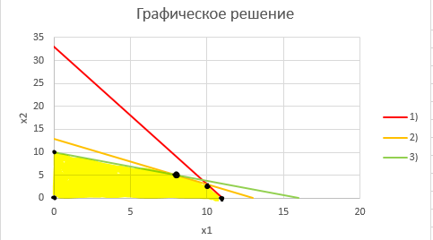
Точки для линий | Координаты |  | Уравнение прямой
 | x1 | x2
1) | 0 | 33 | " -3x1-x2=-33 "
 | 11 | 0

2) | 0 | 13 | " -x1-x2=-13 "
 | 13 | 0

3) | 0 | 10 | " 5x1+8x2=80 "
 | 16 | 0

grad f | -21 | -24 | " -24*1=-21*2 "
 | 0 | 0

$$grad\left(f\right)=(\frac{df}{dx_{1}},\frac{df}{dx_{2}})$$
$$f=−21∗x_{1}−24∗x_{2}=168$$
f | 0 | -7
 | -8 | 0

Искомая точка - это точка пересечения ограничений 2 и 3. Следовательно найдем эту точку:
Решив систему уравнений получаем точку $(8;5)$. Подставляем значения в функцию и $f=−288.$
Ответ: искомая точка $(8;5)$ и значение функции в ней тоже равно -288.
$$\left\{\begin{aligned}−x_{1}−x_{2}=−13 \\ 5∗x_{1}+8∗x_{2}=80\end{aligned}\right.$$

